关系图
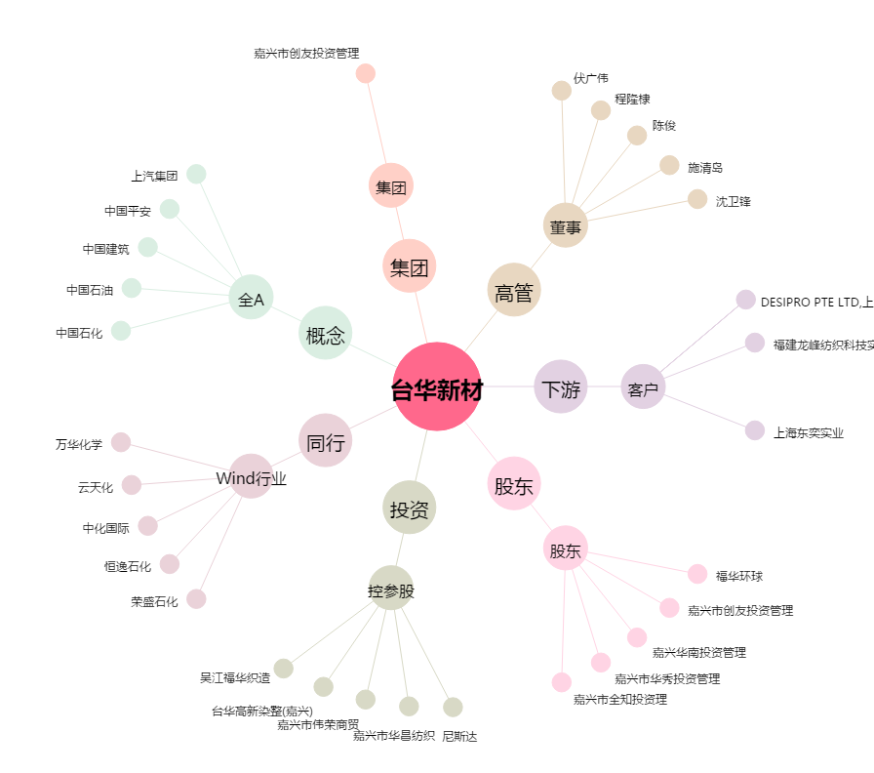
台华新材[603055.SH] - 关系概览图

